解析
客服转化率数据监控与优化
【任务要求】
店铺数据异常的情况，当店铺的询单转化率偏低，需要运营人员结合客服数据监控情况对异常数据进行鉴别与分析，通过分析结果来明确造成数据偏低的主要原因，从而找到促进数据增长的途径。
1、要求的排序方式分别对客服答问比、客服回复率及平均响应时长对客服进行排序，并将客服排序序号填入表格中
2、请对客服“可儿”的个人服务能力进行分析，并提出其需要提升的薄弱环节

【重要技能点】
排序、数据分析能力

【关键操作步骤】
第一题：表格题
操作思路：
第一步：根据要求填写“客服个体服务数据排序表”第二列“是否出现客服回复”，参考“客服服务数据”表格的“第二列”客服未回复人次数据，进行填写。
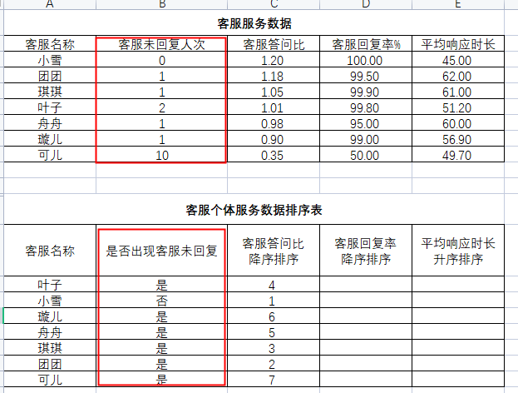

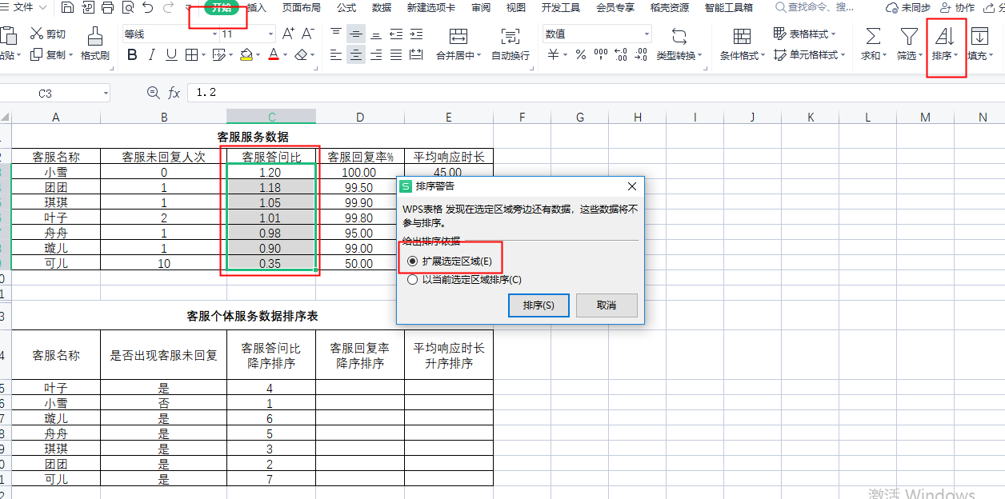
第二步：填写“客服答问比降序排序”列，参照“客服服务数据”表格里“客服问答比”从高到低降序。

 | 注意事项：
 | 1、选择降序排列，并勾选拓展选定区域

第三步：完成“客服回复率降序排序“与”平均响应时长升序排序”填写，操作步骤与第二步相同。
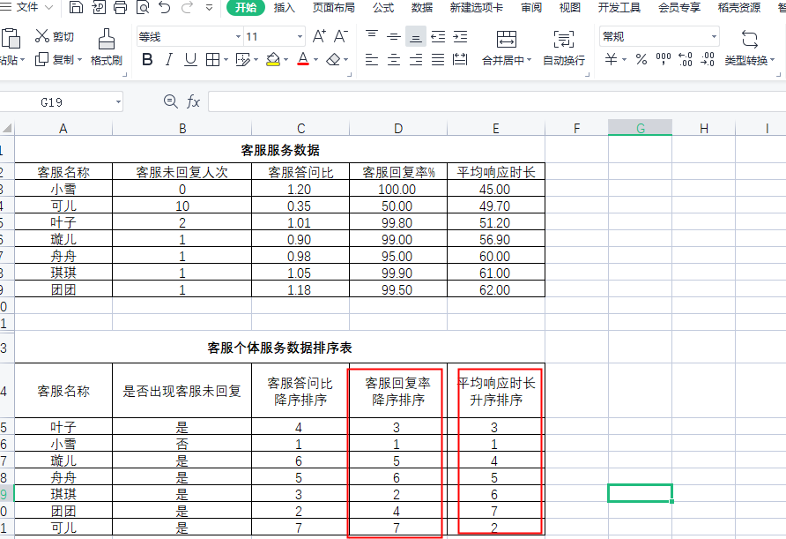

第二题：简答题
请对客服“可儿”的个人服务能力进行分析，并提出其需要提升的薄弱环节
客服员工在客服接待工作中出现多次客服未回复情况，客户提出问题回答比率与客户服务率也是员工中排序最低的。需要加强“可儿”员工的客户服务回复能力。

